界面&功能
角色与背包系统 |  |  |  | 功能规则

 | 功能入口 |  |  |  | 角色基本规则
 |  |  |  |  | 1.设计目的是什么
 | 1.主界面点击【人物】图标进入 |  |  |  | ▶ | 提供玩家等级成长的基础系统。并决定后续玩法的开放等级与顺序。
 | 2.进入本界面时，默认显示角色页签 |  |  |  | 2.解锁方式
 | 3.当玩家有更高阶数的装备可穿戴时，角色系统有红点提示 |  |  |  | ▶ | 在游戏中默认开放
 |  |  |  |  | 3.基本规则
 |  |  |  |  | ▶ | 玩家等级上限为X级。
 |  |  |  |  | ▶ | 玩家初始默认等级为1级。
 |  |  |  |  | ▶ | 玩家当前等级经验值足够后会自动升级。
 | 参考图标
 |  |  |  |  | 4.数值节奏
 |  |  |  |  | ▶ | 前90级为快速升级阶段，大批量更换装备和提升属性。
 |  |  |  |  | ▶ | 级为参加各种活动、副本、玩法，每日可以提升一定级别的阶段。
 |  |  |  |  | ▶ | 级为缓慢提升等级的阶段。

 | 角色主界面【当前为示例】

1
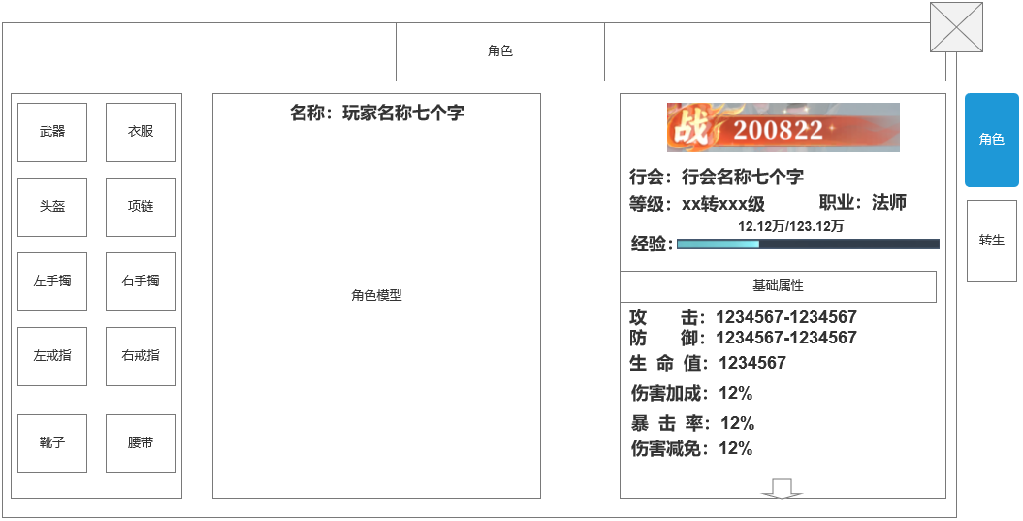
1
3
 |  | 1.功能标题 |  |  | 功能部分：
 |  | ▶ | 标题:角色 |  | 1.装备穿戴
 |  | 2.功能页签 |  |  | ▶ | 装备穿戴功能将在角色系统完成
5
 |  | ▶ | 功能页签，页签会有多个(【角色】、【转生】)，每个页签之间的间隔处理 |  | ▶ | 当有部位有可穿戴装备时，该部位的槽位将显示红点，双击该槽位将自动穿戴装备
 |  | ▶ | 需要有选中效果 |  | ▶ | 切换背包页签后，可点击装备，在弹出的tips中点击穿戴按钮也可穿戴装备
 |  | 3.角色形象 |  |  | 2.快捷穿戴窗口（若引擎支持则实现）
 |  | ▶ | 根据玩家装备的武器，显示玩家的形象。 |  | ▶ | 在获得更高级装备时，在主界面右下角弹出弹窗，提示玩家立即装备
4
 |  | ▶ | 角色根据装备会变更，武器形象随装备变动变更。 |  | ▶ | 该弹窗在显示五秒后自动关闭，有对应倒计时显示。
 |  | 4.角色装备位
6
 |  | ▶ | 装备位如图所示，有10个装备部位
 |  | ▶ | 没有穿戴的时候需要显示一个默认的图案和底框
 |  | ▶ | 有可替换的高级装备时，显示红点提示。

 |  | 5.基本信息显示框
 |  | ▶ | 显示玩家基本信息：战力、职业，等级，行会信息
 |  | ▶ | 显示玩家的经验条进度
 |  |  | 当前经验/升级需需经验
 |  | 6.基础属性
 |  | ▶ | 显示玩家当前所拥有的基础属性。
 |  | ▶ | 显示玩家除基础属性外的战斗相关属性。
 |  | ▶ | 各属性需要对其，整体要工整好看
 | 角色-主界面穿戴弹窗【当前为示例】 | ▶ | 当下方还有属性时，显示滑动箭头提示，到底后，滑动箭头消失
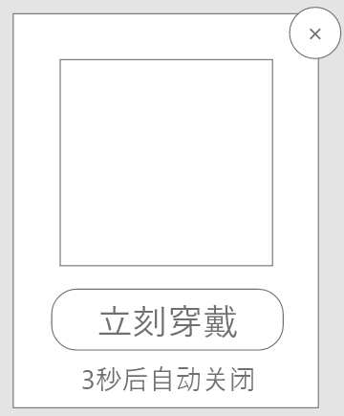
 |  | 10.关闭按钮
 |  | ▶ | 点击关闭角色弹窗。

参考界面
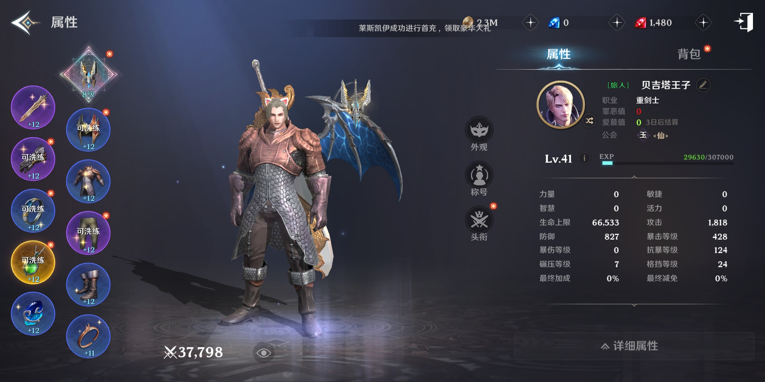
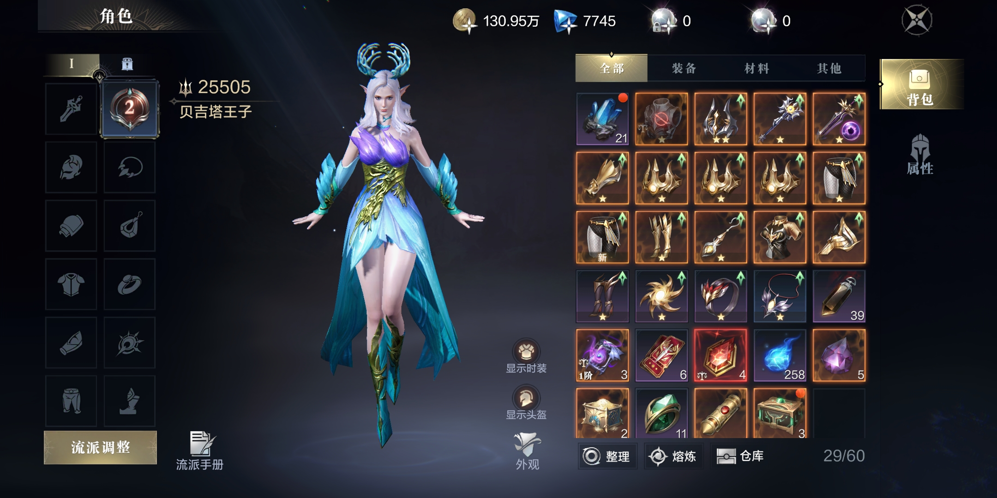
参考图

 | 参考游戏—

美术需求
美术需求

 | UI需求
 | 序号 | 类型 | 对应界面 | 内容描述 | 功能需求 | 备注 | 参考图
 | 1 | UI | 角色-角色界面 | 角色界面相关内容 | 详见界面设计
 | 2 | UI

 | 原画需求
 | 序号 | 类型 | 对应界面 | 内容描述 | 功能需求 | 备注 | 参考图
 | 无

 | ICON需求
 | 序号 | 类型 | 图标需求 | 内容描述 | 功能需求 | 尺寸需求 | 参考图
 | 无 | ICON | 入口图标 | 角色

 | 动效需求
 | 序号 | 类型 | 描述 | 内容描述 | 功能需求 | 备注 | 参考图
 | 1

 | 其他
 | 序号 | 类型 | 对应界面 | 内容描述 | 功能需求 | 备注 | 参考图
 | 1 |  | 主界面-装备穿戴弹窗 |  |  | 该弹窗显示与主界面右下角，独立弹出
 | 2 |  | 角色-分解弹窗 |  |  |  | 